1.รวม
กรุณา Log in เข้าระบบ eMENSCR ก่อนดำเนินการ Click ที่ link โครงการนั้น ๆ
หมายเหตุ : หากไม่ Login จะไม่สามารถดูรายละเอียดโครงการได้
โครงการที่ปรากฎเป็นโครงการที่ผ่านการอนุมัติจากผู้บริหาร (M7) ของหน่วยงานเท่านั้น (ข้อมูล ณ เดือนมิถุนายน 2566)
โครงการภายใต้เป้าหมายแผนแม่บทย่อย: 110402 มีคนไทยที่มีความสามารถและผู้เชี่ยวชาญต่างประเทศ เข้ามาทำวิทยาศาสตร์ เทคโนโลยี และนวัตกรรมในอุตสาหกรรมเป้าหมายเพิ่มขึ้น

โครงการ/การดำเนินงาน | ปีงบประมาณ | วันที่เริ่มต้นโครงการ | วันที่สิ้นสุดโครงการ | หน่วยงานระดับกองหรือเทียบเท่า | หน่วยงานระดับกรมหรือเทียบเท่า | หน่วยงานระดับกระทรวงหรือเทียบเท่า | ประเภทโครงการ | องค์ประกอบ | ปัจจัย
โครงการสัมมนาเชิงวิชาการเรื่องการนำจัดการเรียนการสอนแบบ CDIO และ Finnish University Pedagogy ไปประยุกต์ใช้ | 2561 | ตุลาคม 2560 | กันยายน 2561 | กองยุทธศาสตร์ต่างประเทศ | มหาวิทยาลัยเทคโนโลยีราชมงคลธัญบุรี | กระทรวงการอุดมศึกษา วิทยาศาสตร์ วิจัยและนวัตกรรม |  | 110402V02 | 110402V02F02
โครงการอบรมเชิงปฏิบัติการ Advanced CDIO | 2561 | กรกฎาคม 2561 | กรกฎาคม 2561 | กองยุทธศาสตร์ต่างประเทศ | มหาวิทยาลัยเทคโนโลยีราชมงคลธัญบุรี | กระทรวงการอุดมศึกษา วิทยาศาสตร์ วิจัยและนวัตกรรม |  | 110402V02 | 110402V02F02
การพัฒนาครูวิชาชีพ เน้นภาคปฏิบัติ (Meister Model) | 2561 | ตุลาคม 2560 | กันยายน 2561 | คณะครุศาสตร์อุตสาหกรรม | มหาวิทยาลัยเทคโนโลยีราชมงคลธัญบุรี | กระทรวงการอุดมศึกษา วิทยาศาสตร์ วิจัยและนวัตกรรม |  | 110402V04 | 110402V04F01
โครงการพัฒนาบุคลากรความเชี่ยวชาญดิจิทัลเฉพาะด้าน | 2561 | ตุลาคม 2560 | กันยายน 2561 | ฝ่ายอำนวยการสำนักงาน | สำนักงานส่งเสริมเศรษฐกิจดิจิทัล | กระทรวงดิจิทัลเพื่อเศรษฐกิจและสังคม |  | 110402V02 | 110402V02F01
โครงการฝึกอบรม “Tissue engineering: Clinical Implementation” | 2561 | มกราคม 2561 | กุมภาพันธ์ 2561 | สถาบันวิศวกรรมชีวการแพทย์ | มหาวิทยาลัยเชียงใหม่ | กระทรวงการอุดมศึกษา วิทยาศาสตร์ วิจัยและนวัตกรรม |  | 110402V02 | 110402V02F02
โครงการราชมงคลสุรินทร์วิชาการ | 2561 | สิงหาคม 2561 | สิงหาคม 2561 | สำนักงานวิทยาเขตสุรินทร์ | มหาวิทยาลัยเทคโนโลยีราชมงคลอีสาน | กระทรวงการอุดมศึกษา วิทยาศาสตร์ วิจัยและนวัตกรรม |  | 110402V03 | 110402V03F02
โครงการตรวจติดตามคุณภาพภายใน (Internal Quality Audit) ประจำปีการศึกษา 2560 | 2561 | กรกฎาคม 2561 | กรกฎาคม 2561 | สำนักงานวิทยาเขตสุรินทร์ | มหาวิทยาลัยเทคโนโลยีราชมงคลอีสาน | กระทรวงการอุดมศึกษา วิทยาศาสตร์ วิจัยและนวัตกรรม |  | 110402V04 | 110402V04F03
โครงการพัฒนาความพร้อมในการเข้าสู่ตำแหน่งทางวิชาการของบุคลากรสายวิชาการ | 2561 | มิถุนายน 2561 | มิถุนายน 2561 | สำนักส่งเสริมวิชาการและงานทะเบียน | มหาวิทยาลัยเทคโนโลยีราชมงคลธัญบุรี | กระทรวงการอุดมศึกษา วิทยาศาสตร์ วิจัยและนวัตกรรม |  | 110402V02 | 110402V02F01
โครงการสนับสนุนค่าใช้จ่ายในการจัดการศึกษาตั้งแต่ระดับอนุบาลจนจบการศึกษาขั้นพื้นฐาน | 2562 | กันยายน 2562 | ตุลาคม 2563 | กองยุทธศาสตร์ | มหาวิทยาลัยขอนแก่น | กระทรวงการอุดมศึกษา วิทยาศาสตร์ วิจัยและนวัตกรรม |  | 0 | 0F00
โครงการให้ความรู้บุคลากรทางด้านการพัฒนานวัตกรรมและเทคโนโลย ในงานคหกรรมศาสตร์ (เขตบริหารพิเศษฮ่องกง แห่งสาธารณรัฐประชาชนจีน และ เมืองเซินเจิ้น มณฑลกวางตุ้ง สาธารณรัฐประชาชนจีน) | 2562 | พฤษภาคม 2562 | มิถุนายน 2562 | คณะเทคโนโลยีคหกรรมศาสตร์ | มหาวิทยาลัยเทคโนโลยีราชมงคลกรุงเทพ | กระทรวงการอุดมศึกษา วิทยาศาสตร์ วิจัยและนวัตกรรม |  | 110402V04 | 110402V04F04
โครงการพัฒนาการประกันคุณภาพการศึกษาระดับคณะและระดับหลักสูตร | 2562 | ตุลาคม 2561 | กันยายน 2562 | คณะครุศาสตร์อุตสาหกรรม | มหาวิทยาลัยเทคโนโลยีราชมงคลสุวรรณภูมิ | กระทรวงการอุดมศึกษา วิทยาศาสตร์ วิจัยและนวัตกรรม |  | 110402V02 | 110402V02F01
โครงการพัฒนาศักยภาพนักศึกษาเพื่อสร้างและเผยแพร่นวัตกรรม | 2562 | มีนาคม 2562 | มีนาคม 2562 | คณะบริหารธุรกิจและเทคโนโลยีสารสนเทศ | มหาวิทยาลัยเทคโนโลยีราชมงคลสุวรรณภูมิ | กระทรวงการอุดมศึกษา วิทยาศาสตร์ วิจัยและนวัตกรรม |  | 110402V03 | 110402V03F02
โครงการส่งเสริมการตีพิมพ์ในฐานนานาชาติ โดยใช้ผู้เชี่ยวชาญต่างประเทศและศาสตราจารย์ไทย | 2562 | พฤษภาคม 2562 | กรกฎาคม 2562 | คณะวิศวกรรมศาสตร์ | มหาวิทยาลัยเทคโนโลยีราชมงคลธัญบุรี | กระทรวงการอุดมศึกษา วิทยาศาสตร์ วิจัยและนวัตกรรม |  | 110402V04 | 110402V04F04
โครงการฝึกอบรมค่ายสำรวจภาคสนาม (Surveying Field Camp) | 2562 | มีนาคม 2562 | เมษายน 2562 | คณะวิศวกรรมศาสตร์ | มหาวิทยาลัยเทคโนโลยีราชมงคลรัตนโกสินทร์ | กระทรวงการอุดมศึกษา วิทยาศาสตร์ วิจัยและนวัตกรรม |  | 110402V02 | 110402V02F02
โครงการการสื่อสารภายในองค์กรเพื่อความสำเร็จและความสุขในการทำงานของบุคลากร | 2562 | มกราคม 2562 | มกราคม 2562 | คณะวิศวกรรมศาสตร์ | มหาวิทยาลัยเทคโนโลยีราชมงคลรัตนโกสินทร์ | กระทรวงการอุดมศึกษา วิทยาศาสตร์ วิจัยและนวัตกรรม |  | 110402V04 | 110402V04F03
โครงการพัฒนาบุคลากรเพื่อการพัฒนาแผนคณะวิศวกรรมศาสตร์ | 2562 | พฤษภาคม 2562 | พฤษภาคม 2562 | คณะวิศวกรรมศาสตร์ | มหาวิทยาลัยเทคโนโลยีราชมงคลรัตนโกสินทร์ | กระทรวงการอุดมศึกษา วิทยาศาสตร์ วิจัยและนวัตกรรม |  | 110402V04 | 110402V04F03
โครงการอบรมการทำงานร่วมกันเป็นทีม สานสัมพันธ์บุคลากร คณะศิลปศาสตร์ ครั้งที่ 3 | 2562 | มิถุนายน 2562 | มิถุนายน 2562 | คณะศิลปศาสตร์ | มหาวิทยาลัยเทคโนโลยีราชมงคลรัตนโกสินทร์ | กระทรวงการอุดมศึกษา วิทยาศาสตร์ วิจัยและนวัตกรรม |  | 110402V01 | 110402V01F01
โครงการสานสัมพันธ์ความร่วมมือกับสถาบันการศึกษาต่างประเทศในการแลกเปลี่ยนศิลปวัฒนธรรม | 2562 | กรกฎาคม 2562 | กันยายน 2562 | คณะศิลปศาสตร์ | มหาวิทยาลัยเทคโนโลยีราชมงคลรัตนโกสินทร์ | กระทรวงการอุดมศึกษา วิทยาศาสตร์ วิจัยและนวัตกรรม |  | 110402V03 | 110402V03F01
โครงการอบรมภาษาไทยและเผยแพร่วัฒนธรรมไทยให้ชาวต่างชาติ | 2562 | กรกฎาคม 2562 | กันยายน 2562 | คณะศิลปศาสตร์ | มหาวิทยาลัยเทคโนโลยีราชมงคลรัตนโกสินทร์ | กระทรวงการอุดมศึกษา วิทยาศาสตร์ วิจัยและนวัตกรรม |  | 110402V03 | 110402V03F01
โครงการสัมมนาและศึกษาดูงานด้านการบริหารจัดการองค์กรและเพิ่มประสิทธิภาพในการปฏิบัติงาน ครั้งที่ 2 | 2562 | ตุลาคม 2561 | ตุลาคม 2561 | คณะอุตสาหกรรมและเทคโนโลยี | มหาวิทยาลัยเทคโนโลยีราชมงคลรัตนโกสินทร์ | กระทรวงการอุดมศึกษา วิทยาศาสตร์ วิจัยและนวัตกรรม |  | 110402V04 | 110402V04F01
โครงการอนุรักษ์และส่งเสริมศิลปะเพลงไทยลูกทุ่ง ครั้งที่่ 9 | 2562 | มีนาคม 2562 | มีนาคม 2562 | คณะอุตสาหกรรมและเทคโนโลยี | มหาวิทยาลัยเทคโนโลยีราชมงคลรัตนโกสินทร์ | กระทรวงการอุดมศึกษา วิทยาศาสตร์ วิจัยและนวัตกรรม |  | 110402V03 | 110402V03F02
โครงการส่งเสริมและสร้างจิตสำนึกด้านคุณธรรมจริยธรรม ครั้งที่ 1 | 2562 | กรกฎาคม 2562 | กรกฎาคม 2562 | คณะอุตสาหกรรมและเทคโนโลยี | มหาวิทยาลัยเทคโนโลยีราชมงคลรัตนโกสินทร์ | กระทรวงการอุดมศึกษา วิทยาศาสตร์ วิจัยและนวัตกรรม |  | 0 | 0F00
โครงการอบรมเชิงปฏิบัติการเพื่อเสริมสร้างทักษะการเรียนรู้ทางด้านอุตสาหกรรมและเทคโนโลยี 4.0 | 2562 | กรกฎาคม 2562 | สิงหาคม 2562 | คณะอุตสาหกรรมและเทคโนโลยี | มหาวิทยาลัยเทคโนโลยีราชมงคลรัตนโกสินทร์ | กระทรวงการอุดมศึกษา วิทยาศาสตร์ วิจัยและนวัตกรรม |  | 110402V02 | 110402V02F01
โครงการพัฒนาศักยภาพชุมชนด้านเทคโนโลยีและนวัตกรรมผลิตภัณฑ์ | 2562 | ธันวาคม 2561 | มิถุนายน 2562 | ส่วนแผนและยุทธศาสตร์ | มหาวิทยาลัยศรีนครินทรวิโรฒ | กระทรวงการอุดมศึกษา วิทยาศาสตร์ วิจัยและนวัตกรรม |  | 110402V01 | 110402V01F02
การประชุมวิชาการระดับชาติราชมงคลสุรินทร์ ครั้งที่ 9 การประชุมวิชาการระดับนานาชาติราชมงคลสุรินทร์ ครั้งที่ 1 | 2562 | ตุลาคม 2561 | กันยายน 2562 | สำนักงานวิทยาเขตสุรินทร์ | มหาวิทยาลัยเทคโนโลยีราชมงคลอีสาน | กระทรวงการอุดมศึกษา วิทยาศาสตร์ วิจัยและนวัตกรรม |  | 110402V03 | 110402V03F02
พัฒนาศักยภาพบุคลากรสายสนับสนุนเพื่อเพิ่มประสิทธิผลในการปฏิบัติงาน | 2562 | ตุลาคม 2561 | กันยายน 2562 | สำนักงานวิทยาเขตสุรินทร์ | มหาวิทยาลัยเทคโนโลยีราชมงคลอีสาน | กระทรวงการอุดมศึกษา วิทยาศาสตร์ วิจัยและนวัตกรรม |  | 110402V04 | 110402V04F03
ราชมงคลสุรินทร์วิชาการระดับชาติ ครั้งที่ 10 | 2562 | กรกฎาคม 2562 | กรกฎาคม 2562 | สำนักงานวิทยาเขตสุรินทร์ | มหาวิทยาลัยเทคโนโลยีราชมงคลอีสาน | กระทรวงการอุดมศึกษา วิทยาศาสตร์ วิจัยและนวัตกรรม |  | 110402V03 | 110402V03F02
โครงการพัฒนาทักษะภาษาอังกฤษเพื่อการสื่อสารสำหรับผู้บริหาร | 2562 | มิถุนายน 2562 | มิถุนายน 2562 | สำนักงานอธิการบดี | มหาวิทยาลัยเทคโนโลยีราชมงคลรัตนโกสินทร์ | กระทรวงการอุดมศึกษา วิทยาศาสตร์ วิจัยและนวัตกรรม |  | 110402V01 | 110402V01F01
โครงการเตรียมความพร้อมภาษาอังกฤษสำหรับสมัครงาน | 2562 | กุมภาพันธ์ 2562 | กุมภาพันธ์ 2562 | สำนักงานอธิการบดี | มหาวิทยาลัยเทคโนโลยีราชมงคลรัตนโกสินทร์ | กระทรวงการอุดมศึกษา วิทยาศาสตร์ วิจัยและนวัตกรรม |  | 110402V01 | 110402V01F01
โครงการพัฒนาทักษะภาษาอังกฤษเพื่อการสื่อสารสำหรับนักศึกษา | 2562 | กรกฎาคม 2562 | กรกฎาคม 2562 | สำนักงานอธิการบดี | มหาวิทยาลัยเทคโนโลยีราชมงคลรัตนโกสินทร์ | กระทรวงการอุดมศึกษา วิทยาศาสตร์ วิจัยและนวัตกรรม |  | 110402V01 | 110402V01F01
โครงการประกันคุณภาพการศึกษา การตรวจติดตามการประเมินคุณภาพการศึกษา ระดับหลักสูตร (รอบ 9 เดือน) | 2562 | มีนาคม 2562 | มีนาคม 2562 | สำนักงานอธิการบดี | มหาวิทยาลัยเทคโนโลยีราชมงคลรัตนโกสินทร์ | กระทรวงการอุดมศึกษา วิทยาศาสตร์ วิจัยและนวัตกรรม |  | 110402V01 | 110402V01F02
โครงการประกันคุณภาพการศึกษา การตรวจติดตามการดำเนินงานการประเมินคุณภาพการศึกษา ระดับคณะและหน่วยงานเทียบเท่า (รอบ 9 เดือน | 2562 | เมษายน 2562 | พฤษภาคม 2562 | สำนักงานอธิการบดี | มหาวิทยาลัยเทคโนโลยีราชมงคลรัตนโกสินทร์ | กระทรวงการอุดมศึกษา วิทยาศาสตร์ วิจัยและนวัตกรรม |  | 110402V01 | 110402V01F03
โครงการประชุมสัมมนาผู้บริหาร เรื่อง “เสริมสร้างสุขภาพดี เพื่อชีวีมีสุข” | 2562 | กันยายน 2562 | กันยายน 2562 | สำนักงานอธิการบดี | มหาวิทยาลัยเทคโนโลยีราชมงคลรัตนโกสินทร์ | กระทรวงการอุดมศึกษา วิทยาศาสตร์ วิจัยและนวัตกรรม |  | 110402V04 | 110402V04F03
...

3. Pivot vc
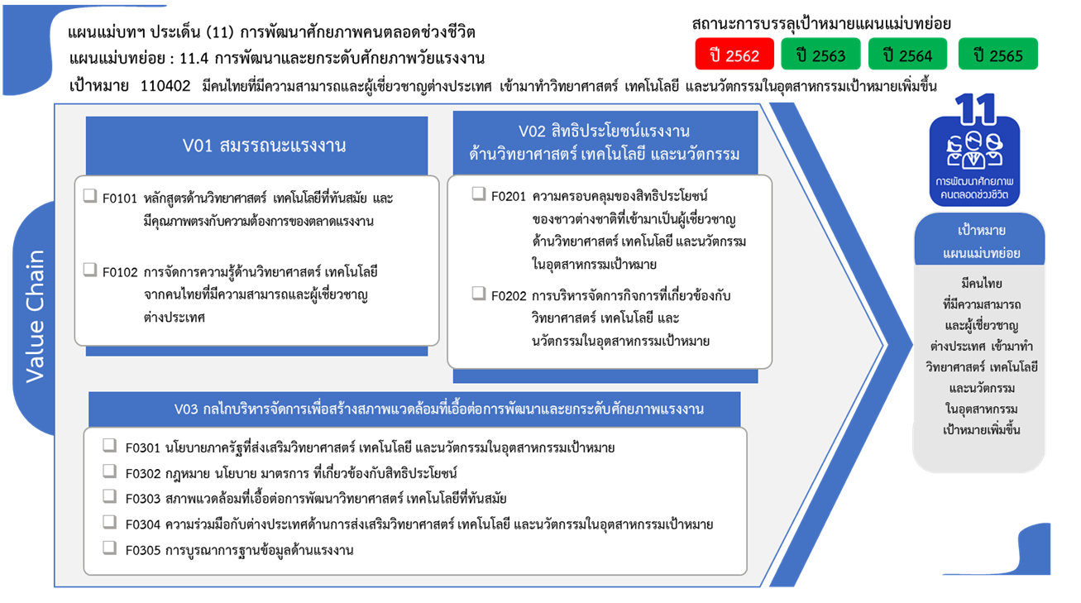
...
 | 2563 | 2564 | 2565 | 2566 | รวมจำนวนโครงการทั้งหมด
 | 6 | 1 |  |  | 10
 | 6 | 1 |  |  | 10
 | 5 |  |  |  | 13
 | 3 |  |  |  | 8
 |  |  |  |  | 2
24 โครงการ
 | 2 |  |  |  | 3
 | 10 | 7 | 5 | 2 | 33
7 โครงการ
 | 7 | 6 | 4 | 2 | 24
 | 3 | 1 | 1 |  | 9
9 โครงการ
 | 3 | 6 | 8 |  | 24
17 โครงการ
 | 1 | 2 | 2 |  | 7
4 | 2 | 4 | 6 |  | 17
10 | 22 | 5 | 6 | 2 | 47
1 | 4 |  | 1 |  | 7
7 โครงการ
4 | 9 | 5 | 4 | 2 | 25
0 โครงการ
5 | 9 |  | 1 |  | 15
25 โครงการ
รวมทั้งสิ้น 127 โครงการ
31 | 46 | 19 | 19 | 4 | 127
15 โครงการ
13 โครงการ

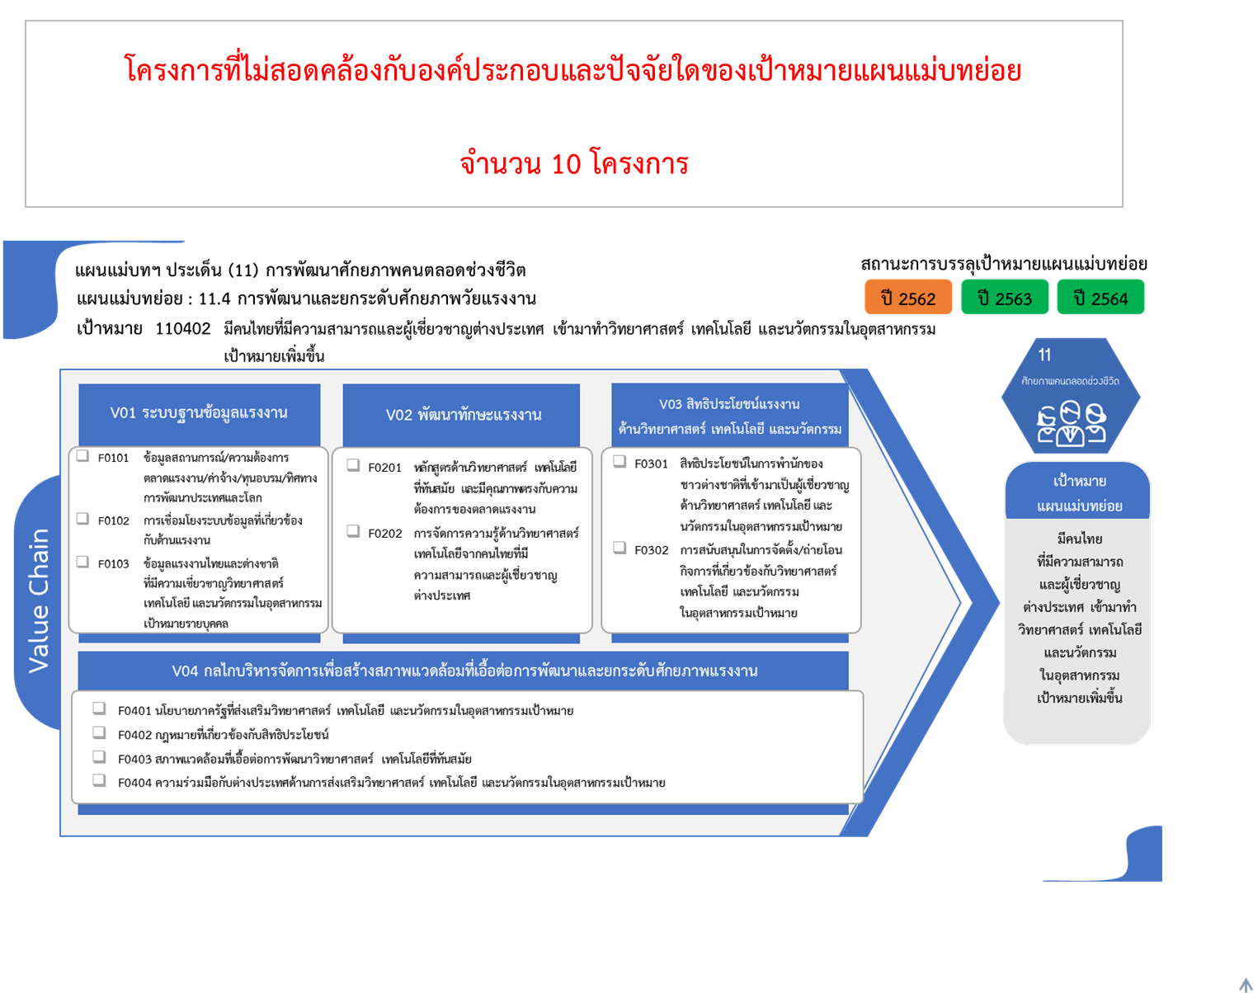

7 โครงการ
8 โครงการ
24 โครงการ
2 โครงการ

9 โครงการ
17 โครงการ
3 โครงการ

7 โครงการ
0 โครงการ
25 โครงการ
15 โครงการ
รวมทั้งสิ้น 127 โครงการ

